Sheet1
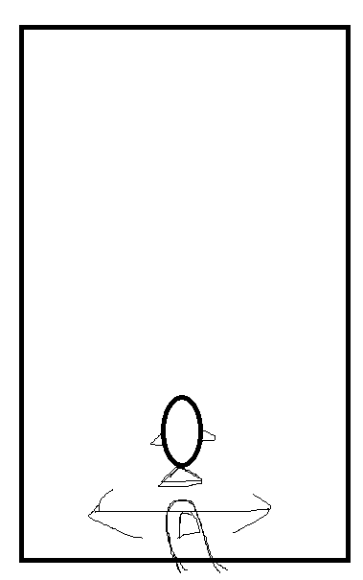
总览
 | 主角：小鲲
 | 目标：获取精华，增加分数，躲避障碍

操作

 | 操作方式：
 |  | 触摸：左右按键，主角水平位置锁定
 |  | 键盘：左右移动

 | 技能：
 |  | 精华满了之后，出现无敌加速图标，结束后精华变回30

难度

 | 随着游戏进程，难度逐渐升高，表现为障碍物的数量和频率增加
 | 随着难度的增加，获取的分数也越来越快，分数=难度 * 7
 | 精华的生成不必变化
 | 按主角移动的距离生成怪物
 | 难度 |  | 说明 | 特殊 | 说明
 | 1 |  | 缓慢生成怪物，30秒，速度慢,AC | 跟踪鱼群 | 生成大量跟踪鱼群，难度三开始有概率出现
 | 2 |  | 缓慢生成较多怪物，90秒，速度中,ABC | 竖直鱼群 | 规律生成大量竖直鱼群，难度三开始概率出现
 | 3 |  | 快速生成怪物较多怪物，120秒，速度快,ABCD
 | 4 |  | 快速生成许多怪物，无限，速度快,ABCD

障碍物

 | 怪物0：固定轨迹
 | 怪物1：S型走位
 | 怪物2：较大体积的缓慢移动怪物
 | 怪物3：小体积，竖直加速
 | 石头：固定位置

 | 障碍 |  | 攻击力（精华量）
 | 怪物0 |  | -10
 | 怪物1 |  | -10
 | 怪物2 |  | -30
 | 怪物3 |  | -10
 | 石头

 | *受伤扣除生命值以及精华量

精华
 | 开局50精华
 | 精华的获取：
 |  | 1.捡取精华：最高保存100

 | 精华的消耗：
 |  | 1.使用技能
 |  | 2.受到伤害
 |  | 3.随时间减少

 | 精华 |  | 变化 | 生成方式：
 | 捡取（大小精华） |  | 1、2、4随机概率（15/4/1） |  | 成列、成排、成方块、斜排
 | 随时间变化 |  | -2每秒
 | 使用技能 |  | -70

道具

 | 道具 |  | 效果
 | 无敌加速 |  | 速度达到极限，一定时间后减慢到原始速度
 | 吸附精华 |  | 增大player的捡取碰撞体（横向为主）
 | 护盾 |  | 免疫一次伤害
 | 神秘礼物 |  | +30精华/-15精华，概率（6/4），最低减到1

要点

 | 随机算法：
 | 1.怪物的随机生成：多种生成模式
 | 2.能量球的随机生成
 | 3.道具的随机生成：最小间隔、最大间隔
 | 4.固定障碍的随机生成？？？
 | 5.精华的生成方式，不要太分散，要扎堆、并排、顺序排
 | 使用状态机
 | 事件驱动
 | 随着精华增加，角色周围发光？

